상품제안서
송월타올 수건 뉴명품40 | 상품코드: F07415

 |  |  |  |  |  |  | 02-412-0044 | www.easy1.co.kr
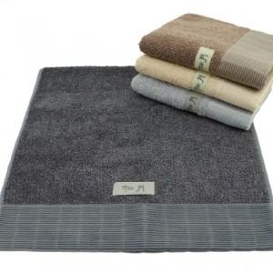

【상세/제작정보】 | 폭신폭신 도톰한 중량감 차분하고 고급스러운 색감

【인쇄/포장옵션】 | 실크, 자수 / 포장지포장

【공급단가】 | 수량 | 100~ | 300~ | 500~ | 1,000~ | 3,000~
*VAT별도 | 단가 | 8,220원 | 8,090원 | 7,890원 | 7,690원 | 7,560원

【상품 URL】 | https://dev.easy1.co.kr:443/src/goods_detail.php?gdno=7415

